Mineral
 | Investigación Metalúrgica No. 18513 |  |  |  |  | Investigación Metalúrgica No. 18513 |  |  |  |  |  | Investigación Metalúrgica No. 18513

 | COMPOSITO MIXTO TCS - 007 Prueba No.1 Lix |  |  |  |  | COMPOSITO MIXTO TCS - 007 Prueba No.1 Lix |  |  |  |  |  | COMPOSITO MIXTO TCS - 007 Prueba No.1 Lix

 | Cliente: | El Molle Verde S.A.C. |  | Operador: | E. Huatuco | Cliente: | El Molle Verde S.A.C. |  | Operador: | E. Huatuco |  | Cliente: | El Molle Verde S.A.C. |  |  | Operador: | E. Huatuco
 | Proyecto: | Trapiche |  | Fecha: | Oct. 30/24 | Proyecto: | Trapiche |  | Fecha: | Oct. 30/24 |  | Proyecto: | Trapiche |  |  | Fecha: | Oct. 30/24
 | Muestra: | TCS - 007 |  |  |  | Muestra: | TCS - 007 |  |  |  |  | Muestra: | TCS - 007
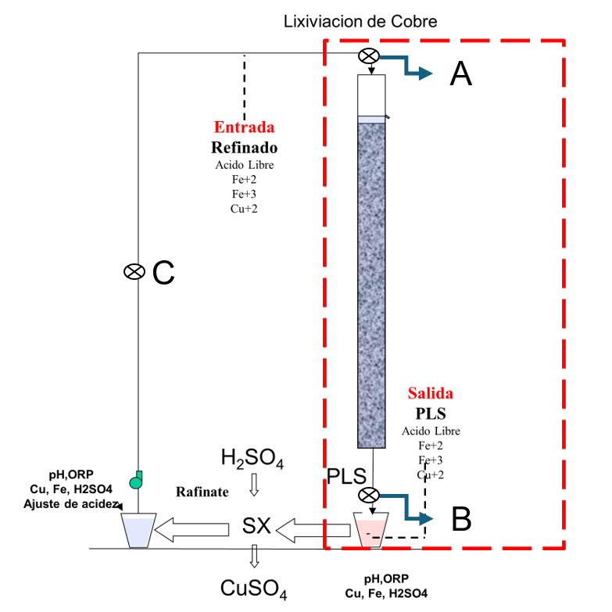
 | Descripción: | Curado y Aglomeración |  |  |  | Descripción: | Prueba de Aglomeración

 |  | Descripción | Unidad | Valor |  |  | Descripción | Unidad | Valor

 |  | Densidad bulk | kg/l |  |  |  | Peso Seco | kg | 26.0
 |  | Cu | % | 0.24 |  |  | Peso Inicial Humedo | kg | 26.1
 |  | Fe | % | 2.08 |  |  | Peso Final Curado | kg | 27.3
 |  | Cu H2SO4 | % | 0.168 |  |  | *ILS+H2O(10%/90%)w/w | g | 1090
 |  | Cu CN | % | 0.016 |  |  | Ácido | g | 130
 |  | Cu Residual | % | 0.055 |  |  | Densidad de ILS+H2O | g/cc | 1.01
 |  |  |  |  |  |  | **Volumen de la solución | cc | 1074
 |  |  |  |  |  |  | Tiempo | h | 0.17
 |  |  |  |  |  |  | Humedad del mineral | % | 0.50
 | Resumen de cambios en las pruebas: |  |  |  |  |  | Humedad de curado | % | 5.1
 |  |  |  |  |  |  | ILS :Cu= 0.30 g/kg, Ácido= 7.76 g/Kg , FeT= 20.14 g/Kg, Fe+2= 2.67 g/Kg
 |  |  |  |  |  |  | ILS + H2O: Cu= 0.030 g/kg, Ácido= 0.776 g/Kg , FeT= 2.014 g/Kg, Fe+2= 0.267 g/Kg
1) | El 01/04/2024 se carga la columna. |  |  |  |  |  | **Volumen total (Acido Ind.+Refino+Humedad Mineral)
2) | El 04/04/2024 se empieza a regar la columna. |  |  |  |  | Descripción: | Prueba de Curado
3) | El 30/06/2024 se controla cada 5 dias el PLS.
 |  |  |  |  |  |  | Descripción | Unidad | Valor
 |  |  |  |  |  |  | *H2SO4 | kg/t | 5.0
 |  |  |  |  |  |  | Concentración H2SO4 | g/l | 121
 |  |  |  |  |  |  | Tiempo | días | 3
 |  |  |  |  |  |  | Temperatura Ambiental | ºC | 12
 |  |  |  |  |  |  | Temperatura Aglomerado | ºC | 11.6

 |  |  |  |  |  |  | * Acido total en el curado y Refino

 |  |  |  |  |  |  |  |  |  |  |  |  | Consumo Acito Total= | A-B
 |  |  |  |  |  |  |  |  |  |  |  |  | Consumo Gangas= | A-C

 |  |  |  |  |  |  |  |  |  |  |  |  |  | Consumo Ácido Total= | H2SO4 (Agregado en el Alimento)- H2SO4 ( PLS)
 |  |  |  |  |  |  |  |  |  |  |  |  |  | Consumo Cu= | H2SO4 (Acido devuelto por el Cu)
 |  |  |  |  |  |  |  |  |  |  |  |  |  | Consumo Gangas= | Consumo Acido Total - Consumo Cu
 |  |  |  |  |  |  |  |  |  |  |  |  |  | Consumo de H2SO4 Total (Fe+2 a Fe+3)= | H2SO4( Agregado en el Alimento)+H2SO4 ( PLS)+H2SO4(Fe+2)+H2SO4 (Fe+3)

 |  |  |  |  |  |  |  |  |  |  | 1.17 | 5.6

% Rec Cu
Extracción de Cobre TCS - 007 Lix
10 | 4.0
11 | 5.4
12 | 6.7
13 | 8.0
14 | 9.0
15 | 10.2
16 | 11.4
17 | 12.5
18 | 13.6
19 | 14.6
20 | 15.7
21 | 16.8
22 | 17.9
23 | 18.8
24 | 19.6
25 | 20.5
26 | 21.4
27 | 22.3
28 | 23.1
29 | 23.9
30 | 24.6
31 | 25.4
32 | 26.0
33 | 26.6
34 | 27.2
35 | 27.8
36 | 28.4
37 | 28.9
38 | 29.5
39 | 30.0
40 | 30.6
41 | 31.1
42 | 31.6
43 | 32.1
44 | 32.6
45 | 33.1
46 | 33.6
47 | 34.1
48 | 34.7
49 | 35.2
50 | 35.8
51 | 36.3
52 | 36.8
53 | 37.3
54 | 37.8
55 | 38.2
56 | 38.7
57 | 39.1
58 | 39.6
59 | 40.1
...

pH - EMF
pH y ORP vs Tiempo TCS - 007 Lix
 | ORP | pH
5
6 | 452 | 4.6
7 | 260 | 4.7
8 | 270 | 4.4
9 | 268 | 3.9
10 | 271 | 3.8
11 | 287 | 3.7
12 | 299 | 3.6
13 | 321 | 3.4
14 | 323 | 3.4
15 | 325 | 3.4
16 | 326 | 3.4
17 | 323 | 3.4
18 | 320 | 3.4
19 | 317 | 3.4
20 | 319 | 3.4
21 | 322 | 3.3
22 | 329 | 3.3
23 | 340 | 3.2
24 | 365 | 3.2
25 | 370 | 3.1
26 | 378 | 3.0
27 | 386 | 2.9
28 | 392 | 2.8
29 | 398 | 2.6
30 | 404 | 2.5
31 | 406 | 2.5
32 | 409 | 2.5
33 | 407 | 2.5
34 | 405 | 2.5
35 | 408 | 2.6
36 | 407 | 2.6
37 | 406 | 2.6
38 | 409 | 2.6
39 | 411 | 2.6
40 | 415 | 2.5
41 | 418 | 2.5
42 | 420 | 2.5
43 | 422 | 2.5
44 | 426 | 2.4
45 | 428 | 2.4
46 | 427 | 2.4
47 | 428 | 2.4
48 | 429 | 2.4
49 | 430 | 2.4
50 | 431 | 2.4
51 | 432 | 2.4
52 | 434 | 2.4
53 | 434 | 2.4
54 | 436 | 2.4
...

